상품제안서
캠페인 핀버튼 38mm | 상품코드: S19591

 |  |  |  |  |  |  | 02-713-8555 | www.synergygift.co.kr
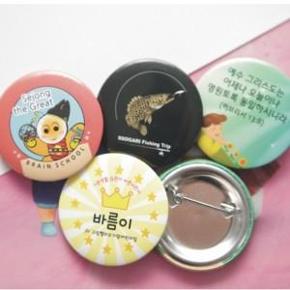 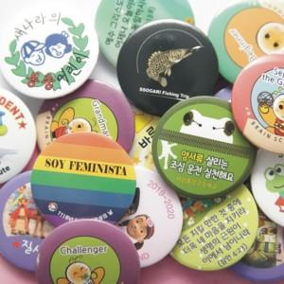

【상세/제작정보】 | <p><span style="font-size: 14pt;">※ 디자인 데이터 제공기준 단가입니다.</span></p><p><span style="font-size: 14pt;"></span><span style="font-size: 18.6667px;">※ 운임비 별도 상품입니다.(박스당 5,000</span><span style="font-size: 14pt;">​원 부가세별도)</span></p>

【인쇄/포장옵션】 | 풀칼라 / 포장불가능

【공급단가】 | 수량 | 200~ | 500~ | 1,000~ | 3,000~ | 5,000~
*VAT별도 | 단가 | 490원 | 280원 | 250원 | 220원 | 190원

【상품 URL】 | https://www.synergygift.co.kr:443/src/goods_detail.php?gdno=19359

